상품제안서
모던오피스 컴팩트 홍보용 다용도 메이크업 브러쉬 유리 연필꽂이 대형 | 상품코드: S36521

 |  |  |  |  |  |  | 02-713-8555 | www.synergygift.co.kr
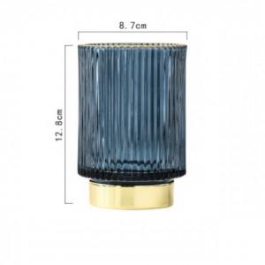

【상세/제작정보】

【인쇄/포장옵션】 | 실크 / 포장지포장

【공급단가】 | 수량 | 100~ | 300~ | 500~ | 1,000~ | 3,000~
*VAT별도 | 단가 | 20,280원 | 19,960원 | 19,500원 | 18,720원 | 17,940원

【상품 URL】 | https://www.synergygift.co.kr:443/src/goods_detail.php?gdno=36521

